MC-1B
 |  | NORMAS DE DISEÑO Y CONSTRUCCION PARA REDES ELECTRICAS DE DISTRIBUCION |  |  |  |  | NRD-AE-III-03-05-03-71
 |  |  |  |  |  |  | Fecha: Marzo 2022
 |  | PLANILLA DE DATOS TECNICOS |  |  |  |  | Versión N°: 02

BASE CIRCULAR PARA MEDIDOR 4S SOCKET 1" |  |  |  |  |  | CÓDIGO | BC-FM4S
 |  |  |  |  |  | EDS
 |  |  |  |  |  | EDE
 |  |  |  |  |  | EDN

ITEM | DATOS |  | UNIDAD | PEDIDO | OFRECIDO |  | COMENTARIO
1 | Generales
1.1 | Proceso |  | …. | (*)
1.2 | Empresa proveedora |  | …. | (*)
1.3 | Fabricante |  | …. | (*)
1.4 | Marca |  | …. | (*)
1.5 | Modelo |  | …. | (*)
1.6 | País de origen |  | …. | (*)
1.7 | Norma de fabricación y ensayos |  | …. | ANSI C12.7/UL 414/UL 486B
1.8 | Garantía |  | Años | ≥ 2
2 | Características Constructivas
2.1 | Carcasa |  | …. | ....
2.2 | Material de fabricación |  | …. | Aleación de aluminio
2.3 | Tipo de pintura |  | …… | Electrostática
2.4 | Color de la pintura |  | …… | RAL 7030 ,RAL 7032
2.5 | Grado de protección |  | IK | 10
2.6 | Tipo de rosca |  | …… | NPT
2.7 | Diámetro nominal entrada de tuberías |  | Pulg. | 1''
2.8 | Cantidad de entrada |  | Und | 2
2.9 | Sistema de montaje o instalación (ver dibujo) |  | Und | 2 agujeros (ɸ 7 mm)
2.10 | Identificación de la marca del fabricante |  | …. | Grabada en alto relieve en la carcasa
3 | Bloques aislantes
3.1 | Material de fábrica de la base aislante |  | …. | Policarbonato sólido (lexan natural)
3.2 | Dimensión del tornillo para la fijación de la base aislante (diam x longitud) |  | mm | 4.5 x 16.5( ± 0.5)
3.3 | Temperatura de operación de la base aislante |  | °C | ≥ 80
3.4 | Cantidad de bloques |  | Und | 2
3.5 | Cantidad de tornillos para la fijación de los bloques a la base (carcasa) |  | Und | 6
3.6 | Tipo de tornillo para la fijación de los bloques (base aislante) a la carcasa |  | …. | Tipo Allen con cabeza
3.7 | Material de fabricación de los tornillos |  | …. | Acero inoxidable
4 | Mordazas
4.1 | Cantidad de mordazas |  | Und | 6 (Forma 4S)
4.2 | Material de fabricación de las mordazas |  | …. | Aleación de Cu. al 60% con recobrimiento de estaño
4.3 | Grosor mínimo |  | mm | 1.2
4.4 | Longitud mínima de los punto de contacto entre placas |  | mm | 5 (Ver imagen)
4.5 | Mecanismo de presión |  | …. | Cada mordaza debe llevar un clip de presión
4.6 | Fuerza de presión y tracción (**) |  | Kg | ≥4.4
4.7 | Material del clip de presión |  | …. | Acero inoxidable
5 | Bornes de conexión
5.1 | Mecanismo de conexión |  | …. | Por placas de sujeción (Ver dibujo)
5.2 | Material de los bornes de conexión de los conductores para las fases |  | …. | Aleación de Cu. al 60% con recobrimiento de estaño
5.3 | Cantidad de bornes de conexión de los conductores para las fases |  | Und | 6
5.4 | Cantidad de tornillos para fijación de los conductores para las fases en los bornes de conexión |  | Und | 6
5.5 | Tipo de tornillos para fijación de los conductores en los bornes de conexión |  | …. | Tipo Allen sin cabeza (para llaves de 4 a 5mm )
5.7 | Dimensiones de los tornillos para fijación de los conductores en los bornes de conexión (diam x longitud) |  | mm | 11.75 X 9.80
5.4 | La base circular debe tener disponibilidad para |  |  | ser montado en poste,con dos flejes de 1/2 ò 3/4
5.5 | Torque max. de apriete de los tornillos |  | N.M | (*)
5.7 | Material de fabricación de los tornillos |  | …. | Acero inoxidable
5.4 | Capacidad máxima de alojamiento de conductores en los bornes de conexión |  | AWG | 4
6 | Puesta tierra
6.1 | Material de fabricación del conector para puesta a tierra |  | …. | Aleación de Cu. al 60% con recobrimiento de estaño
6.2 | Cantidad del tornillos para conector puesta a tierra |  | Und | 1
6.2 | Dimensión del tornillo para conector puesta a tierra (diam x longitud) |  | mm | 6 x 17.5 (± 0.3)
6.3 | Tipo de tornillo para el conector de puesta a tierra |  | …. | Tipo estría (Phillip)
6.4 | Material de fabricación |  | …. | Aleación de Cu. al 60% con recobrimiento de estaño
7 | Características Eléctricas
7.1 | Voltaje nominal |  | V | 240
7.2 | Corriente nominal |  | A | 100
7.3 | Corriente máxima |  | A | 125
7.4 | Aislamiento bloque |  | kV | 0.6
8 | Empaque
8.1 | Embalaje |  | …… | Cajas de 16 unidades. De forma interna cada base debe estar resguardada en una caja.( Ver especificaciones de Embalaje)
8.2 | Etiquetado |  | …… | El etiquetado debe contener las informaciones siguientes : Nombre del fabricante, Cantidad de piezas, Corriente Nominal, Tensión nominal, Clase, Número de lote, año de fabricación y País de origen( Ver Especificaciones de Embalaje)
9 | Documentos
9.1 | Certificación ISO 9000 Incluir en la oferta pruebas de ensayo de Fábrica eléctricas y mecánicas |  | …… | REQUERIDO
9.2 | Pruebas de ensayo de Fábrica eléctricas y mecánicas |  | …… | REQUERIDO
(*) A indicar por el oferente según aplique.
(**) La fuerza de presión y tracción se refiere a la fuerza mínima necesaria que hay que aplicar para introducir o retirar los terminales del medidor en la mordaza.
Dibujo

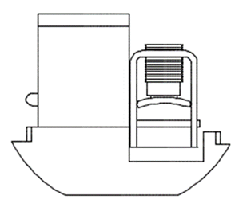
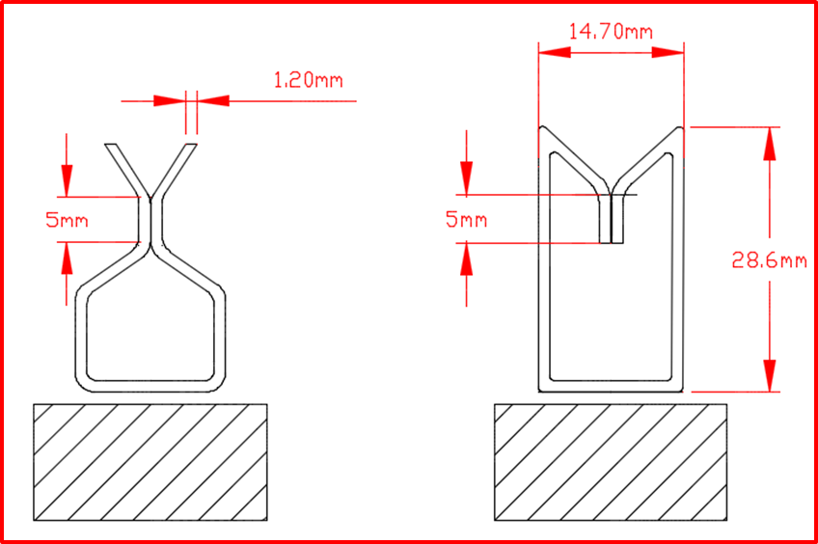

 |  | Fecha de la oferta

 |  | Nombre y firma del oferente |  |  |  | Sello
COMENTARIOS:
En caso de haber una solicitud adicional por parte de La Distribuidora o que el Fabricante entienda deba entregar información adicional, para la correcta evaluación de la propuesta, se deberá hacer por escrito y ser anexado a esta tabla de Datos Garantizados.

